Read-Me Lisez-moi
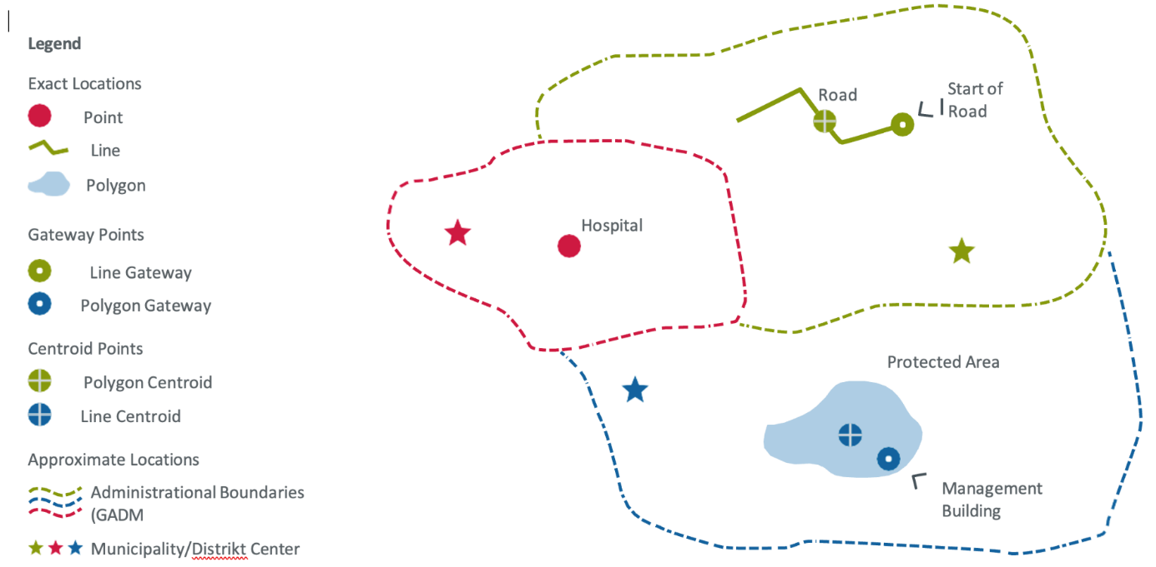
Notes techniques sur le modèle de localisation des projets
Cellules obligatoires et non obligatoires
Lors de la collecte de données, certaines cellules obligatoires doivent être remplies, ainsi que des cellules non obligatoires qui peuvent être utilisées pour recueillir des informations supplémentaires spécifiques au site. Il est important de vérifier si des termes de référence (TdR) pour la collecte de données sur les sites du projet existent et spécifient des cellules obligatoires supplémentaires. S'ils n'existent pas de termes de référence, veuillez consulter votre homologue de la KfW pour déterminer quelles cellules non obligatoires doivent être remplies.
Qu'est-ce qu'un site de projet ?
Il s'agit d'un site de projet comprenant un ou plusieurs éléments d'une activité bénéficiant d'un soutien financier, lorsque d'autres distinctions géographiques concernant le financement ne sont pas possibles. Un hôpital bénéficiant d’un soutien financier dans un lieu spécifique est un exemple de site de projet à caractéristique unique. Un groupe de parcelles agricoles adjacentes faisant l’objet d’un plan d’irrigation financé et bénéficiant à tous les producteurs de la région est un exemple de site de projet à caractéristiques multiples. Un autre exemple est un ensemble de zones protégées financées conjointement par un fonds si, et seulement si, il n’est pas possible d’opérer une discrimination géographique supplémentaire en ce qui concerne l’allocation des fonds à des zones spécifiques. Si la discrimination est possible, il convient de collecter des données sur plusieurs sites de projet (tels que les zones protégées) et sur leur allocation financière. La KfW encourage vivement l’augmentation de la discrimination géographique des flux financiers vers des sites de projet spécifiques dans la mesure du possible, car cela permet d’améliorer la transparence des aides et la responsabilité financière.
Les sites exacts et la manière de les collecter
La localisation d'un projet peut être exacte ou approximative. La localisation exacte fait référence à l'extrémité géographique d'un flux financier d'aide internationale au développement. Si vous connaissez déjà les coordonnées exactes du site, vous pouvez les indiquer comme sites « exacts ». Le modèle Excel vous permet de collecter des points de localisation uniques, tels que le site d'une centrale électrique, ou un plus grand nombre de sites de projet et de caractéristiques, tels que 300 sites de bâtiments dans différents secteurs dans le cadre d'un projet de décentralisation, en utilisant les coordonnées de latitude et de longitude. En outre, les sites de projet de plus grande superficie et de géométrie plus complexe, tels que les polygones des zones de protection des forêts, ou les types de localisation linéaire comme les routes ou les voies ferrées, sont également pris en charge, mais doivent être soumis dans un fichier supplémentaire au format KML.
Les sites « exactes »¹ peuvent avoir trois types de géométrie différents :
1. Géométries ponctuelles (par exemple, un puits ou un hôpital)
2. Géométries linéaires (par exemple, une route ou une ligne de transmission)
3. Géométries polygonales (par exemple, une zone protégée ou des parcelles agricoles)
Quel que soit le type de géométrie, tous les sites du projet doivent être initialement collectés sous forme de points dans le modèle Excel. Ce point peut représenter le site lui-même ou un point d'accès au site du projet, indépendamment de la géométrie réelle de l'élément (c'est-à-dire également pour les lignes et les polygones). Le point d'entrée peut être, par exemple, le début d'une route, un village adjacent à des parcelles agricoles ou le bâtiment administratif d'une zone protégée. S'il s'agit d'une ligne ou d'un polygone et qu'aucun point d'entrée ne peut être défini, le centre géométrique (centroïde) peut également être utilisé.
Toutes les coordonnées dans Excel doivent être collectées en utilisant le WGS 84 (EPSG 4326) comme système de référence des coordonnées (https://support.virtual-surveyor.com/en/support/solutions/articles/1000261351-what-is-wgs84). Le WGS 84 est la norme pour les applications de cartographie en ligne. Les coordonnées géographiques doivent être fournies au format décimal 00.00000 dans les colonnes « Latitude » et « Longitude » (en utilisant au moins 5 chiffres après le séparateur).
Si vous avez des géométries linéaires ou polygonales, vous devez utiliser à la fois le modèle Excel pour stocker toutes les métadonnées pertinentes pour chaque site et un fichier KML supplémentaire pour stocker les géométries associées à chaque site. Le fichier Excel contient deux colonnes qui nous permettront de relier les géométries aux métadonnées. Elles sont intitulées « Nom de fichier des géodonnées supplémentaires soumises au format KML » et « Clé primaire (telle que fournie dans le fichier KML) ». La première colonne doit contenir le nom du fichier KML à envoyer à la KfW, par exemple « 00345_Ouagadougou.kml ». La deuxième colonne doit contenir une « clé primaire » qui doit également être présente dans la table attributaire de votre fichier KML et qui relie la géométrie aux métadonnées dans Excel. Vous devez également nommer la colonne « clé primaire » dans le fichier KML. Utilisez des nombres entiers pour construire la clé primaire. Dans Excel, vous pouvez également fournir un « point de passage » (pour plus de détails, voir la section « Caractéristiques géométriques des sites exacts »). Ce point peut nous aider à vérifier si le lien entre les informations contenues dans le fichier KML et Excel est correct. Vous devez soumettre toutes les localisations de votre projet dans un seul fichier KML. Nous vous encourageons vivement à vérifier les données avant de les soumettre dans un logiciel de SIG, tel que QGIS ou Google Earth Pro. Cela réduira la nécessité de faire des allers-retours entre les homologues responsables de la KfW et l'équipe du projet.
Localisation approximative
L'option de localisation approximative¹ doit être choisie si l'une ou plusieurs des circonstances suivantes s'appliquent :
1. L'emplacement exact du projet n'a pas (encore) été spécifié ou n'est pas encore connu (par exemple, les sites exacts du projet n'ont pas encore été déterminés) -> choisissez alors l'option : « approximatif (encore inconnu) ».
2. Le site exact du projet ne doit pas être collecté ou communiqué pour des raisons de sécurité (par exemple, dans une zone de conflit) -> choisissez alors l'option : « approximatif (sécurité) ».
3. Le(s) site(s) cible(s) est/sont une/des unité(s) administrative(s), telle(s) qu'un district, une province, un pays entier ou un groupe de pays (par exemple, un pays entier pour un projet de prêt à l'appui de réformes ou un certain nombre de districts dans un pays pour un projet de décentralisation) -> choisissez alors l'option : « approximatif (unité administrative) ».
En cas de risques pour la sécurité (par exemple, dans les zones de conflit), nous recommandons vivement de ne publier que des sites approximatifs ! Les sites approximatifs peuvent être fournis à l'aide de données ponctuelles ou polygonales. Vous pouvez utiliser des zones administratives provenant de bases de données existantes, par exemple.
Qu'est-ce qu'un type de site ?
Ce modèle suit de près la norme de l’Initiative Internationale pour la Transparence de l’Aide (IITA), mais nous avons créé des types de sites supplémentaires pour couvrir tous les types de projets de la coopération financière. Cela permet d'agréger des informations entre plusieurs types de sites. Si vous ne trouvez pas un type de site spécifique, veuillez utiliser le type de site le plus similaire, tel que « puits » pour un « puits d'extraction ». Vous pouvez ensuite ajouter des informations supplémentaires sur le type de site, comme « puits d'extraction », sous « types de sites supplémentaires », si nécessaire.
Notre nouvelle liste de types de sites comprend les types de sites de l'IITA qui sont utiles pour le développement international, ainsi que des types de sites supplémentaires pour tous les secteurs qui manquaient dans la liste existante de l'IITA. Nous avons créé 197 nouveaux types de sites de projet, y compris des types « immatériels » comme les types Développement des Capacités/Formation ou Système de Bons, qui ne peuvent pas être représentés par une caractéristique physique sur une carte mais qui peuvent être définis par la zone ciblée qu'ils couvrent. Nous avons donc également adapté la définition du « type de site » en tant que « type d’emplacement physique ou de zone immatérielle de résultat ou d'intervention lié au projet ».
Voir également la liste des types de sites dans le modèle Excel. Les définitions de tous les types de sites basés sur l'IITA se trouvent à l'adresse [suivante] (https://iatistandard.org/en/iati-standard/203/codelists/locationtype/).
Après avoir sélectionné le thème/sous-secteur du site, choisissez le type de site le plus approprié, voir le tableau "Types de sites". S'il n'y a pas de correspondance, veuillez sélectionner "autre type physique" ou "autre type immatériel" et remplir la colonne suivante "Type de site alternatif". Cela permet d'agréger les différents types de sites et d'attribuer les icônes correspondantes pour la visualisation / publication sur une carte.
Si vous souhaitez mentionner deux types de site différents (par exemple, Ecole et Développement des Capacités) à la même coordonnée GPS, il vous suffit de créer deux lignes distinctes pour ces types de site avec des descriptions d'activités et des Codes d'Aide au Développement (CAD/CRS) différents aux mêmes coordonnées GPS.
Veuillez noter que la colonne de présélection « Thème/Sous-secteur KC » n'est destinée qu'à vous aider à trouver rapidement le nom du type de site correct. Elle ne sera pas sauvegardée dans le système et ne remplace pas l'affectation de la classification par objet du CAD/CRS ci-dessous, qui attribue effectivement le sous-secteur correct à chaque site.
Classification CAD 5/Codes CRS
Les codes de destination du CAD 5 (un à quatre codes de cinq chiffres par site) du Comité d'Aide au Développement (CAD) de l'OCDE pour l'ensemble du projet doivent être fournis par votre homologue de la KfW (idéalement dans les TdR de la collecte des géodonnées du projet). S'il y a plus d'un code pour le projet, vous devez attribuer le code correct à chaque site.
Par exemple, dans le cadre d'un projet de décentralisation, la construction d'écoles primaires doit être affectée au code CAD 5 correspondant à l'éducation de base, tandis que les sites de réhabilitation de routes rurales doivent être affectés au code CAD 5 correspondant aux transports.
Si votre projet contient des sites contribuant non seulement à un, mais à deux, trois ou quatre codes CAD/CRS, veuillez créer deux, trois ou quatre lignes distinctes avec les mêmes coordonnées GPS, mais des codes CAD/CRS différents, et éventuellement des types de sites et des descriptions d'activités différents. Si tous les codes doivent être attribués à tous les sites, veuillez créer une nouvelle ligne pour chaque site, la seule différence étant la classification CAD/CRS.
Protection de données, confidentialité et publication
Le modèle Excel doit être soumis sans contenir de données personnelles ou de données pouvant être liées à des personnes individuelles, tels que des lieux des foyers domestiques. Veuillez noter que la KfW ne publie pas les coordonnées exactes de ses sites de projet. La collecte de données de sites dans des contextes fragiles et conflictuels doit faire l’objet d’une attention particulière.
Notes supplémentaires sur les cellules sélectionnées du modèle:
Un identifiant unique pour chaque site de projet
Chaque site de projet dans le modèle de localisation de projet doit recevoir un numéro d'identification unique de la part de la KfW. Pour les nouveaux sites, cette colonne sera vide. Pour les mises à jour, votre homologue de la KfW vous fournira une liste de numéros d'identifiant unique dans ce fichier afin de s'assurer que les identifiants de localisation mis à jour correspondent aux anciens. Veuillez utiliser les identifiants qui vous ont été fournis par votre point focal KfW à partir de ce moment-là. Ne modifiez pas ce numéro !
Identifiant de site spécifique à un projet
Si le site ou l'activité possède un identifiant spécifique au projet, tel qu'un code de site dans le système d’information géographique (SIG) du promoteur ou du consultant, celui-ci peut être saisi ici. Cela permet de relier logiquement et de comparer le site/l'activité dans le système KfW avec le site/l'activité dans le système du promoteur/consultant.
Restrictions de publication pour des raisons de sécurité
Indiquez si ces informations sont collectées dans des régions fragiles (par exemple, des zones de conflit civil grave ou de guerre) et doivent donc être omises des rapports accessibles au public. Dans les contextes fragiles, les informations de géolocalisation doivent être protégées et ne doivent pas être publiées.
Part de budget allouée au site :
La part de budget allouée à ce site en euros. La somme de tous les sites d'un projet doit correspondre à la somme du budget officiel du projet, y compris les frais généraux. Les données des promoteurs / partenaires privés ne doivent pas être saisies ici ! Si les parts de budget de tous les sites doivent être fournies, la somme du budget sera fournie par l'homologue de la KfW dans les TdR de la collecte des géodonnées.
Pour plus d’informations, rendez-vous sur notre site Github : Ouvrir le modèle Geodata (openkfw.github.io)

